三角形向下
趨勢計算_高三角形_向下
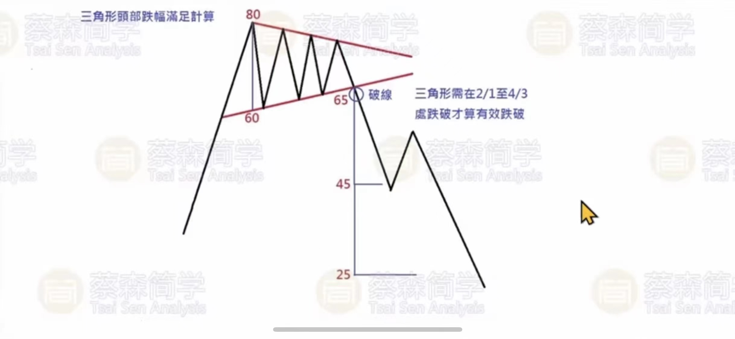

折点 三角形_破位折点; |  |  | //（折点list1 上 三角形_破点日期）

折点 三角形_破位后半路折点; |  |  | //（折点list23 上 三角形_半路折点）

折点 三角形_破位后底部折点; |  |  | //（折点list23 上 三角形_底部折点）

颈线是向上拉
颈线的价格大于该点价格时，这个点就是破位折点
 | 从最下面的低点开始，
 |  | 每次计算颈线价格
 |  | 知道满足上面条件时，取【该点时间】

三角形向上
趨勢計算_底三角形_向上

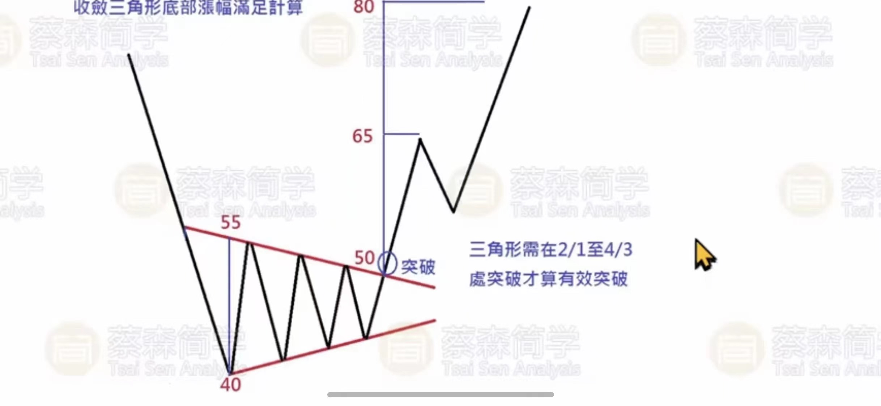

折点 三角形_破位折点; | //（折点list1 上 三角形_破点日期）

折点 三角形_破位后半路折点; | //（折点list23 上 三角形_半路折点）

折点 三角形_破位后底部折点; | //（折点list23 上 三角形_底部折点）

